상품제안서
송월 스퀘어 고리 핸드타올 | 상품코드: S08821

 |  |  |  |  |  |  | 02-713-8555 | www.synergygift.co.kr
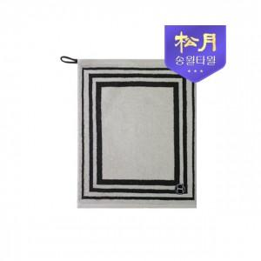

【상세/제작정보】 | 친환경 무해성인증 다용도 고리타올

【인쇄/포장옵션】 | 실크, 자수 / 포장지포장

【공급단가】 | 수량 | 100~ | 300~ | 500~ | 1,000~ | 3,000~
*VAT별도 | 단가 | 2,620원 | 2,580원 | 2,520원 | 2,420원 | 2,320원

【상품 URL】 | https://www.synergygift.co.kr:443/src/goods_detail.php?gdno=17393

